List1
VÝPOČET HODNOTY AKUSTICKÉHO TLAKU V ZÁVISLOSTI NA VZDÁLENOSTI OD ZDROJE HLUKU A UMÍSTĚNÍ VENKOVNÍ JEDNOTKY TEPELNÉHO ČERPADLA NIBE

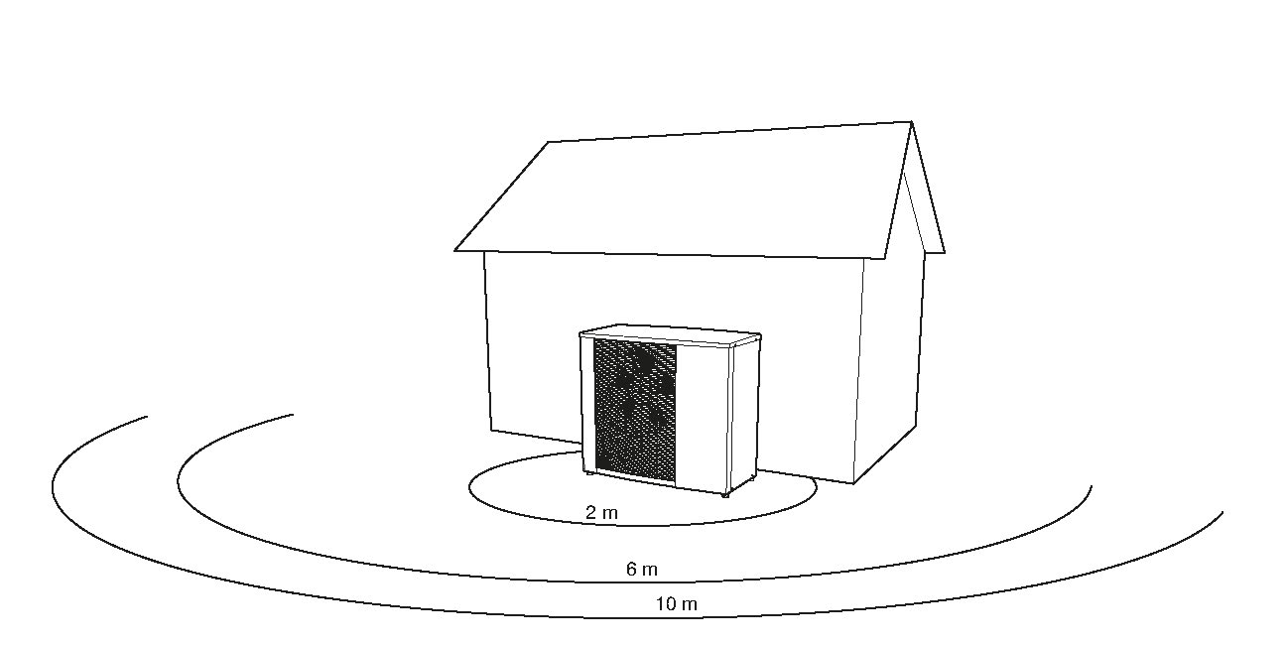

 | Výběr tepelného čerpadla vzduch / voda NIBE: |  |  | S2125-8
 | Hladina akustického výkonu podle EN 12102 Lw (A): |  |  | 49 | dB (A)
 | Max. hladina akustického výkonu: |  |  | 55 | dB (A)
 | Max. hladina akustického výkonu v redukovaném režimu: |  |  | 50 | dB (A)

 | Směrový činitel "Q"charakterizující umístění TČ: |  |  | Q3
 | Q1 - volný prostor
 | Q2 - poloprostor (na zemi, na střeše)
 | Q3 - čtvrtina prostoru (u zdi na zemi)
 | Q4 - osmina prostoru (v rohu)

 | Vzdálenost venkovní jednotky TČ od hranice pozemku (m): |  |  | 3.00

 | Pro přibližně bodový zdroj zvuku vyzařující rovnoměrně do všech směrů, tzn. že se akustická energie šíří ve tvaru kulových vlnoploch, platí:

 | Posouzení pro denní dobu: |  |  |  |  | Posouzení pro noční dobu:
 | Lp = Lw + 10 log (Q / 4πr2) dB (A) |  |  |  |  | Lp = Lw + 10 log (Q / 4πr2) dB (A)
 | Lp= | 40.49 | dB (A) |  |  | Lp= | 35.49 | dB (A)

 | Hodnocení hlučnosti k hranicím sousedního pozemku:

 | Ekvivalentní hladina hluku A, LAeq, T je dosud nejen u nás legislativní zavedeným kritériem pro hodnocení hlučnosti v životním prostředí. Ekvivalentní hladina hluku A je energetický průměr okamžitých hladin akustického tlaku A a vyjadřuje se v dB. Zjednodušeně řečeno: ekvivalentní hladina hluku je trvalá hladina hluku, mající na lidský organismus přibližně stejný účinek jako hluk časově proměnný.

 | Tepelná čerpadla NIBE nevykazují přítomnost tónové složky ve zvukovém spektru!
 | Mezní hodnota pro venkovní prostředí LAeq, T = 50 dB (A) podle NV ze dne 15.6.2016, kterým se mění nařízení vlády č.272 / 2011 Sb., o ochraně zdraví před nepříznivými účinky hluku a vibrací

 | Posouzení pro denní dobu od 6:00 do 22:00: |  | VYHOVUJE

 | Posouzení pro noční dobu od 22:00 do 6:00: |  | VYHOVUJE

 | Pozn.: Výpočet hladiny akustického tlaku byl vyhotoven na základě dodané projektové dokumentace, případně podkladů, které určili místo osazení venkovní jednotky a odstupovou vzdálenost od posuzovaného bodu nebo hranice pozemku.

 | Datum, Město |  |  |  |  |  |  |  | Vypracoval:

 |  |  |  |  |  |  |  |  | Družstevní závody Dražice - strojírna s.r.o.
 |  |  |  |  |  |  |  |  | Dražice 69
 |  |  |  |  |  |  |  |  | 294 71 Benátky nad Jizerou
 |  |  |  |  |  |  |  |  | Česká republika

